照会カルテ
集落支援活動実績書

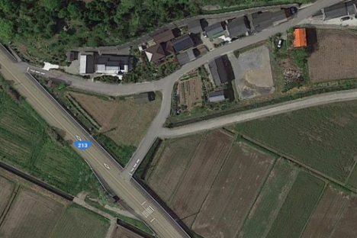
集合場所
応援隊名等 |  | 登録番号 | 10-209-301 |  |  | 概略地図
 |  | メンバー | 西国東商工会青年部
応援要請 集落名等 |  | 集落名 | 泊（臼泊）
 |  | 人口及び 高齢化率 | 76人、 | 63.16%
 |  | 特 徴 | 高齢化率が60%を超えている
○応援隊（作業参加者）名簿 |  | 令和2年9月13日（日） 8：00～11：30
応援内容 |  | 草刈り作業
○応援状況

 | 当日の作業の様子
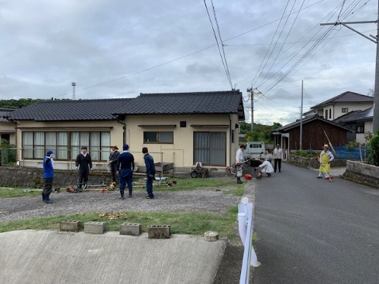

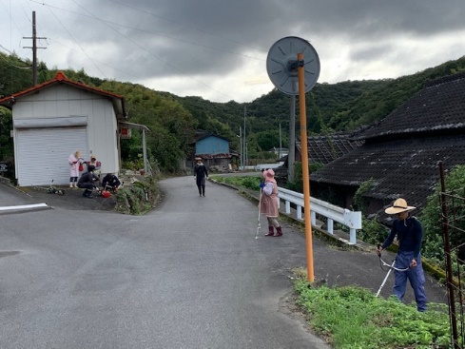
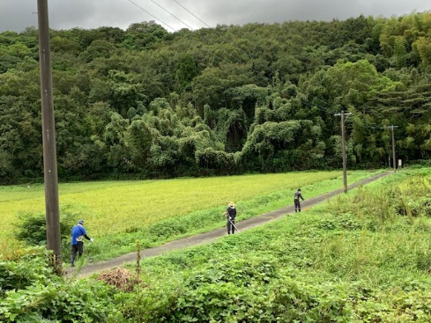

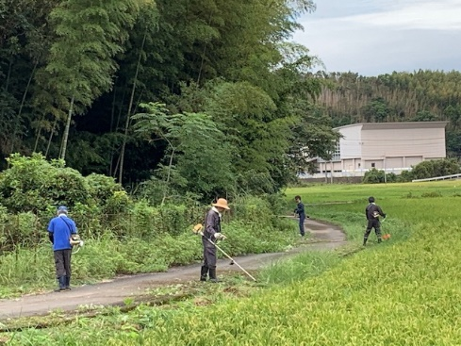
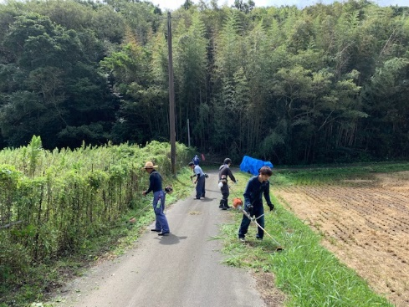

■集落の喜びの声 |  |  |  |  | ■応援隊の感想
年に１回の自治会の草刈りであるが、高齢化により参加者の減少という状況で、広範囲の草刈り作業をほぼ１日かけてしなければならなかった。昨年も応援隊をお願いしたが、今年は昨年以上に多くの応援隊の方が来てくれて半日で終了し非常に助かった。ありがとうございました。 |  |  |  |  | 昨年と同じ自治会で広範囲の草刈り作業をした。自治会の参加者の中で草刈りをできる人が限られてきている中で、広範囲の草刈りは体力的にも精神的にもきついものがあると思った。少しでも力になれてよかったと思う。また、地域住民の方とも交流ができたので良かった。

